Arkusz1
Składnik aktyw. trw. | Oznaczenie | WartPocz | Umorzenie | WartKs | Cena Sprzedaży
 | Licencja IBM Cloud Pack for Business Automation ważna do dn. 31.08.2024 | 98,846.97 | -57,660.72 | 41,186.25 | 41,186.25 |  |  | 155,623.81
 | Licencja UI Path Flex Unattended Robot, ważna do dn. 14.09.2024 | 39,342.25 | -22,949.65 | 16,392.60 | 16,392.60
 | Licencja UI Path Flex Automation Developer i Flex Unattended Robot, ważna do dn. 14.05.2025 | 88,912.38 | -7,409.42 | 81,502.96 | 81,502.96 | 139,081.81 |  | 301,682.00 | 6,033.64
101000000001 | ZNAK TOWAROWY AIMATIC AUTOMATION EXCELLENCE | 9,081.60 | -4,844.60 | 4,237.00 | 4,237.00 |  |  | 457,305.81
101100000023 | LICENCJA AUTOMATION ANYWHERE | 22,719.48 | -10,414.48 | 12,305.00 | 12,305.00 | 155,623.81 | 1,556.24 | 155,624.00 | 1,556.24
444400000216 | LAPTOP DELL LATITUDE 5490 FHD - DOMAŃSKI | 3,650.00 | -3,650.00 | - | 1,000.00
444400000225 | LAPTOP DELL LATITUDE 5400 I5- DZIAŁ HANDLOWY ROC | 4,590.00 | -4,590.00 | - | 1,000.00
444400000227 | LAPTOP DELL 7480 I7-7600U - ROC | 3,200.00 | -3,200.00 | - | 1,000.00 |  |  |  | 1556
444400000228 | LAPTOP DELL 7480 I7-7600U - ROC | 3,200.00 | -3,200.00 | - | 1,000.00 |  |  |  | 6034
444400000261 | LAPTOP DELL LATITUDE 5411 i7-10850H - KOCHANOWSKI | 7,040.00 | -6,864.00 | 176.00 | 1,000.00 |  |  |  | 7590
444400000278 | KOMPUTER DELL OPTIPLEX 7080 - DIGITALIZACJA | 3,790.00 | -3,685.00 | 105.00 | 1,000.00 |  |  |  | 457,306.00
444400000286 | SKANER KODAK i4650 - DIGITALIZACJA | 78,056.68 | -56,591.68 | 21,465.00 | 21,465.00
444400000303 | DELL OPTIPLEX 5090i7 - DZIAŁ SKANOWANIA | 4,380.00 | -2,847.00 | 1,533.00 | 1,533.00
444400000342 | KOMPUTER DELL PRECISION 3560 - KOSMALA,ROBOTYKA | 8,560.00 | -4,280.00 | 4,280.00 | 4,280.00
444400000353 | KOMPUTER DELL LATITUDE 5430 XCTO - KOSTRZEWSKI | 4,598.63 | -2,044.63 | 2,554.00 | 2,554.00
444400000354 | KOMPUTER OPTIPLEX 300 MICRO - ROC | 3,080.68 | -3,080.68 | - | 1,000.00
444400000355 | KOMPUTER OPTIPLEX 300 MICRO - ROC | 3,080.68 | -3,080.68 | - | 1,000.00
444400000356 | KOMPUTER OPTIPLEX 300 MICRO - ROC | 3,080.68 | -3,080.68 | - | 1,000.00
444400000357 | KOMPUTER OPTIPLEX 300 MICRO - ROC | 3,080.68 | -3,080.68 | - | 1,000.00
444400000358 | SKANER KODAK i4650 | 87,561.79 | -32,836.79 | 54,725.00 | 54,725.00
444400000364 | KOMPUTER DELL OPTIPLEX 3000 MICRO-DZIAŁ SKANOWANIA | 3,151.18 | -3,151.18 | - | 1,000.00
444400000365 | KOMPUTER DELL OPTIPLEX 3000 MICRO-DZIAŁ SKANOWANIA | 3,151.18 | -3,151.18 | - | 1,000.00
444400000366 | KOMPUTER DELL OPTIPLEX 3000 MICRO-DZIAŁ SKANOWANIA | 3,151.18 | -3,151.18 | - | 1,000.00
444400000367 | LAPTOP DELL LATITUDE 5430XCTO - ROBOTYKA | 4,867.07 | -1,705.07 | 3,162.00 | 3,162.00
444400000368 | LAPTOP DELL LATITUDE 5430XCTO - ROBOTYKA | 4,867.07 | -1,705.07 | 3,162.00 | 3,162.00
444400000382 | LAPTOP DELL LATITUDE 3420 XCTO - ROBOTYKA | 3,874.06 | -1,293.06 | 2,581.00 | 2,581.00
444400000386 | LAPTOP DELL LATITUDE 7430 XCTO - SŁOMCZYŃSKI | 7,435.50 | -2,273.50 | 5,162.00 | 5,162.00
444400000402 | LAPTOP DELL LATITUDE 5440 XCTO - ROC | 4,679.00 | -936.00 | 3,743.00 | 3,743.00
444400000414 | KOMPUTER OPTIPLEX SFF 7010XCTO - ROC | 2,664.59 | -2,664.59 | - | 1,000.00
444400000415 | LAPTOP DELL LATITUDE 5540 XCTO - DOMAŃSKI | 5,085.42 | -382.42 | 4,703.00 | 4,703.00
444400000416 | SKANER KODAK i4650 - ROC | 86,163.50 | -6,463.50 | 79,700.00 | 79,700.00
444400000417 | LAPTOP DELL LATITUDE 5540 XCTO - M.BARTOSZ | 4,366.50 | -328.50 | 4,038.00 | 4,038.00
444400000418 | LAPTOP PRECISION 3660 - A.KOSTRZEWSKI | 11,498.00 | -575.00 | 10,923.00 | 10,923.00
444400000424 | KOMPUTER OPTIPLEX SFF 7010 - ROC | 4,469.91 | -4,469.91 | - | 1,000.00
444400000425 | KOMPUTER OPTIPLEX SFF 7010 - ROC | 4,469.92 | -4,469.92 | - | 1,000.00
444400000426 | KOMPUTER OPTIPLEX SFF 7010 - ROC | 4,469.92 | -4,469.92 | - | 1,000.00
444400000427 | KOMPUTER OPTIPLEX SFF 7010 - ROC | 4,469.91 | -4,469.91 | - | 1,000.00
444400000428 | LAPTOP DELL LATITUDE 5540 - ROBOTYKA | 4,899.60 | -122.60 | 4,777.00 | 4,777.00
454300000037 | Meble dział Skanowania | 16,476.72 | -16,476.72 | - | 1,000.00
454300000043 | Szafki ubraniowe - archiwum Nadarzyn, PMO | 3,558.00 | -3,558.00 | - | 1,000.00
454300000066 | MEBLE - ROC | 6,851.02 | -1,029.02 | 5,822.00 | 5,822.00
454300000070 | BIURKA BALM ROC | 4,233.00 | -495.00 | 3,738.00 | 3,738.00
454300000072 | MEBLE, WYPOSAŻENIE - ROBOTYKA | 71,579.70 | -5,965.70 | 65,614.00 | 65,614.00 | 301,682.00 | 6,033.64
 | SUMA | 750,284.45 | -312,697.64 | 437,586.81 | 457,305.81 | 596,387.62 | 7,589.88 | 16,542.00 | wnip
 |  |  |  |  |  |  |  | 139,081.81 | rmk licencje
 |  |  |  |  |  |  |  | 301,682.00 | ŚT
 |  | 523,182.85 | -224,677.85 | 298,505.00 | 298,505.00 |  |  | 457,305.81
 |  |  |  | 124,889.17 |  |  |  | 490,000.00
 |  |  |  | 562,475.98 |  |  |  | 32,694.19 | umowa

 | 7980 |  |  |  |  |  | pozostałe rozrachunki
 | Umowa sprzedaży zcp 490000 | Wn pozostałe rozrachunki | MA pozostałe przychody operacyjne |  |  |  | 490,000.00
 |  |  |  |  |  |  | 437,586.81
 | wyksięgowanie (składniki aktywów) wnip, ŚT, RMK 437586,81 | Wn pozostałe rozrachunki | MA ŚT wartość księgowa pomniejszona o umorzenie

 | albo środki trwałe nieumorzone/pozostałemorzenia | Wn pozostałe koszty operacyjne | Ma środki trwałe |  |  |  | 523,182.85
 | i dotychczasowe umorzenie | Wn 070 | Ma środki trwałe |  |  |  | -224,677.85
 | 290000!!!! Nie 212100 tak | WN pozostałe koszty operac | Ma RMK |  |  |  | 139,081.81

 | wyksięgowanie składniki pasywów (nie dotyczy, nie ma pasywów) | Wn pozostałe koszty operacyjne | Ma pozostałe rozrachunki

 | nadwyżka saldo Wn pozostałe rozrachunki suma wyksięgowanych składników aktywów
 | 437,586.81 | WN pozostałe koszty operacyjne | Ma pozostałe rozrachunki |  |  |  |  | 437,586.81

 | 7982
 | Umowa sprzedaży zcp 490000 | WN pozostałe koszty operacyjne | Ma pozostałe rozrachunki |  | 490,000.00

 | ewidencja składników majątkowych | WN ŚT, WNIP, RMK | Ma pozostałe rozrachunki??????? |  | 437,586.81 | 457,305.81

 | pk?????

 |  |  |  |  |  |  | zobow wobec ROS z tyt. nabycie |  |  | rozliczenie nabycia zcp |  | WNST | WF
 |  |  |  |  |  |  | WN | 249A mA |  | Wn 97000 | ma
 |  |  |  |  |  |  |  | 490,000.00 |  | 490,000.00 |  | 457,305.81 | 32694.19
 |  |  |  |  |  |  |  |  |  |  | 457,305.81

 |  |  |  |  |  |  |  |  |  |  | 32,694.19
...
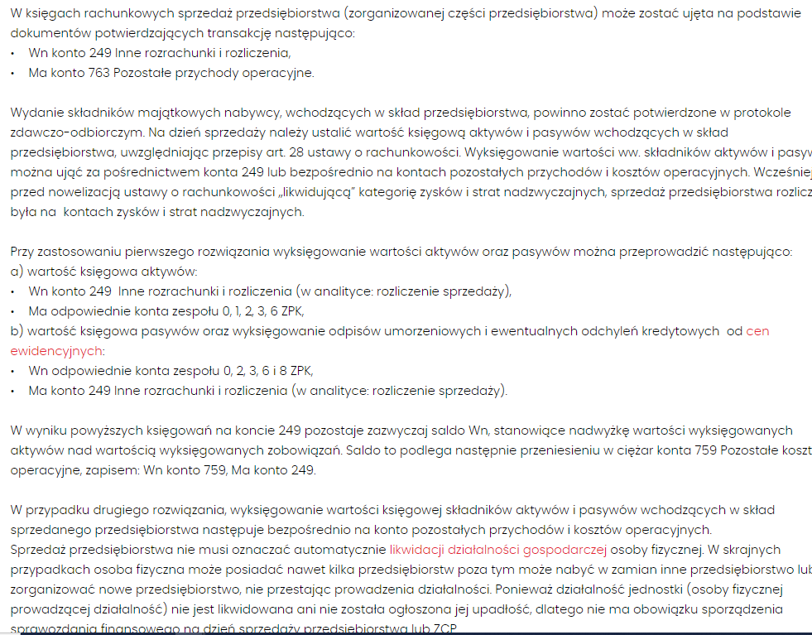

Arkusz2
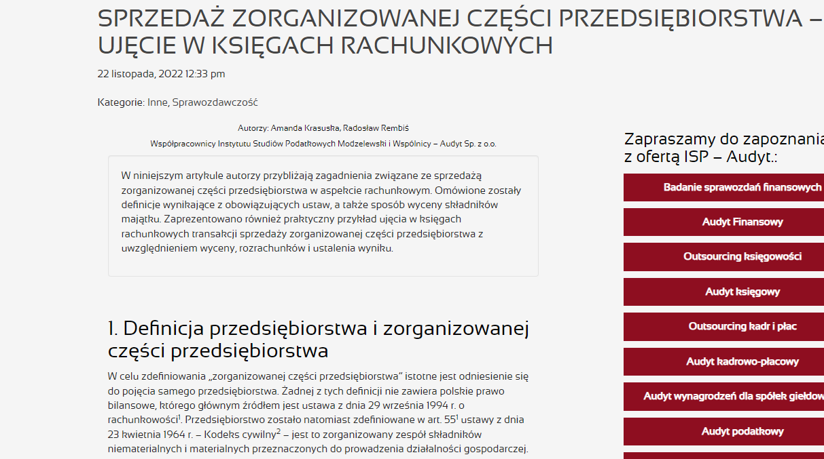

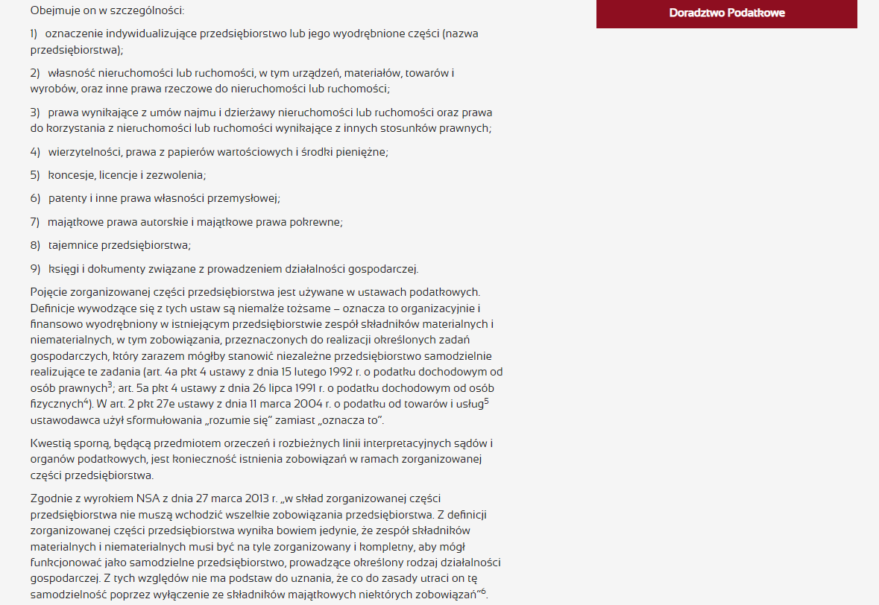

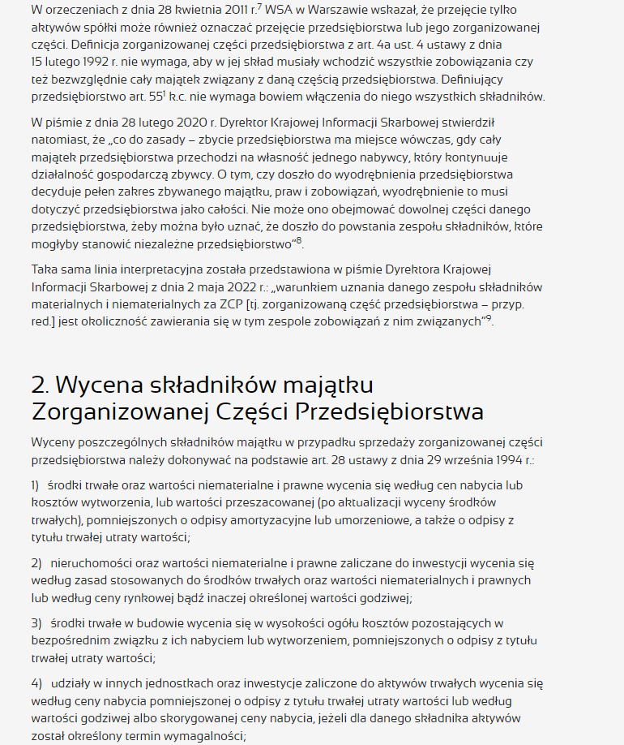

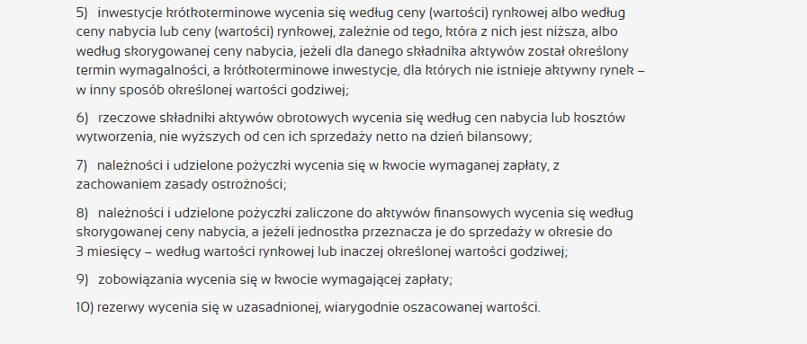

Arkusz4
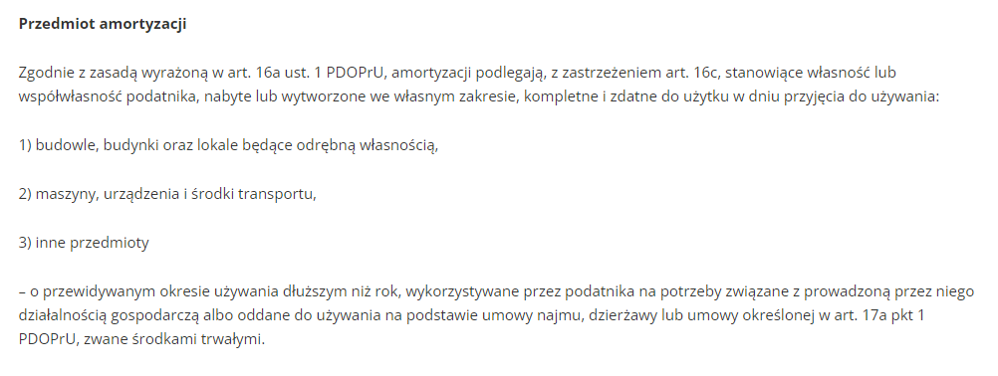

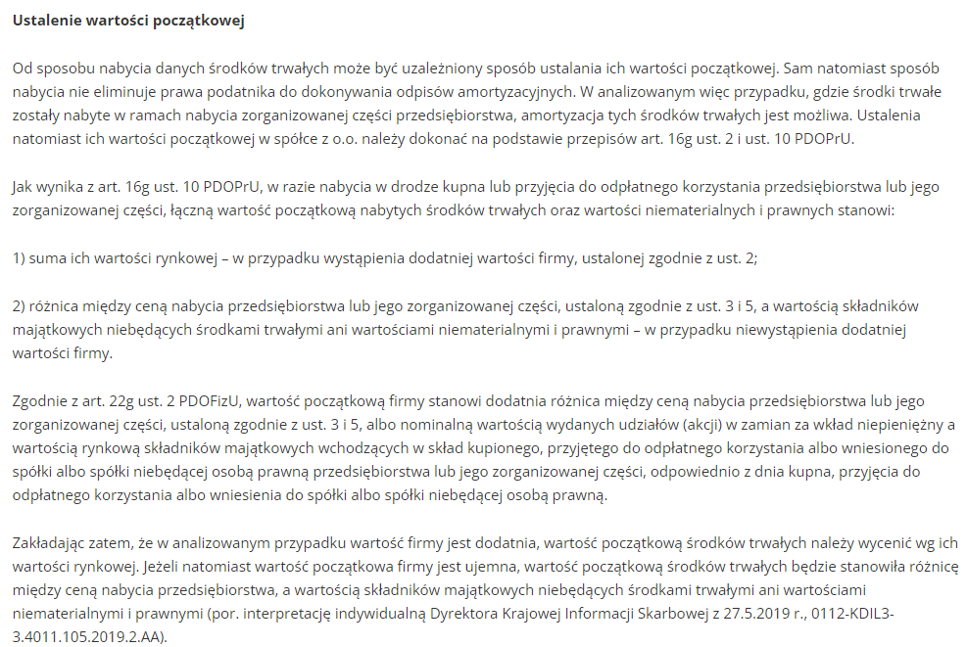

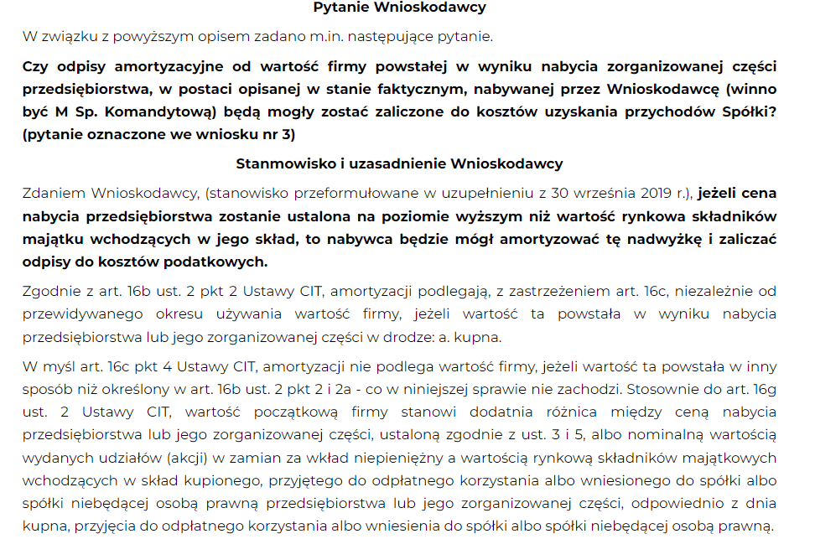

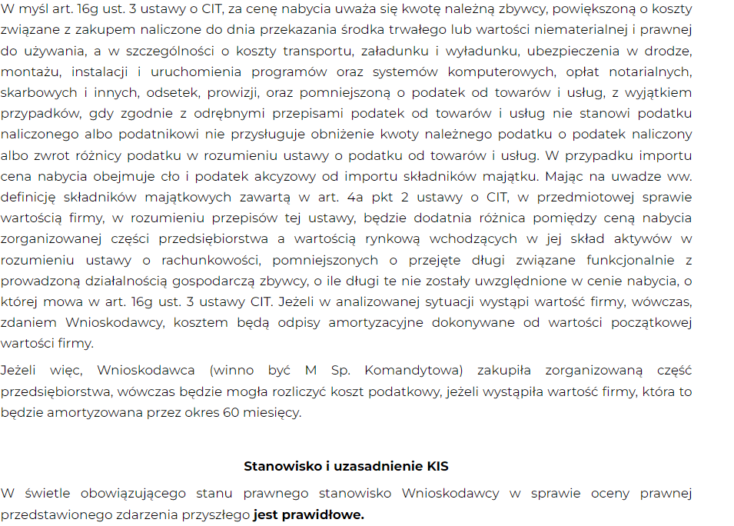

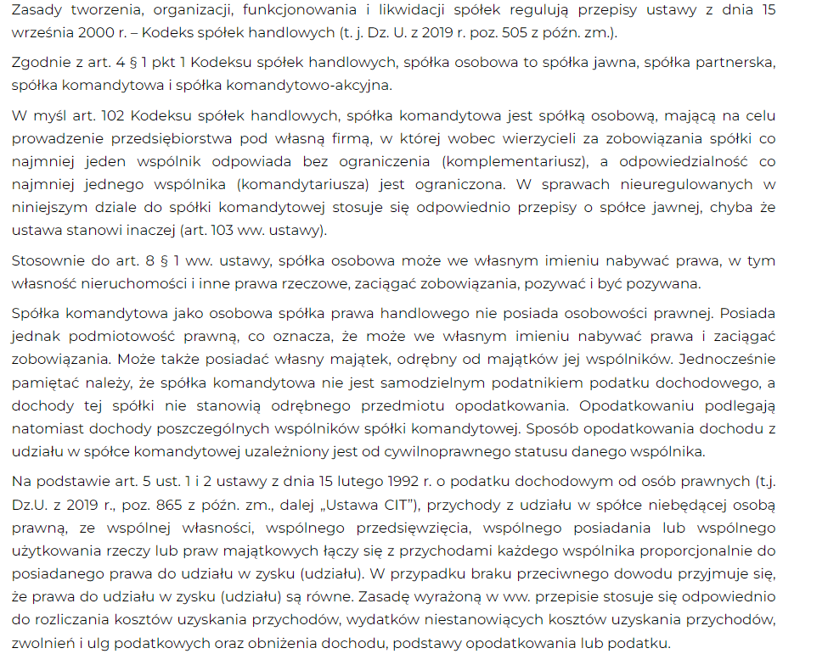

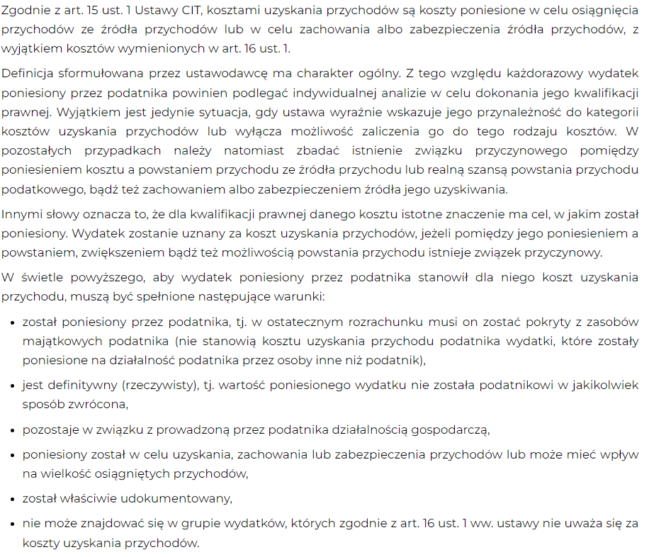

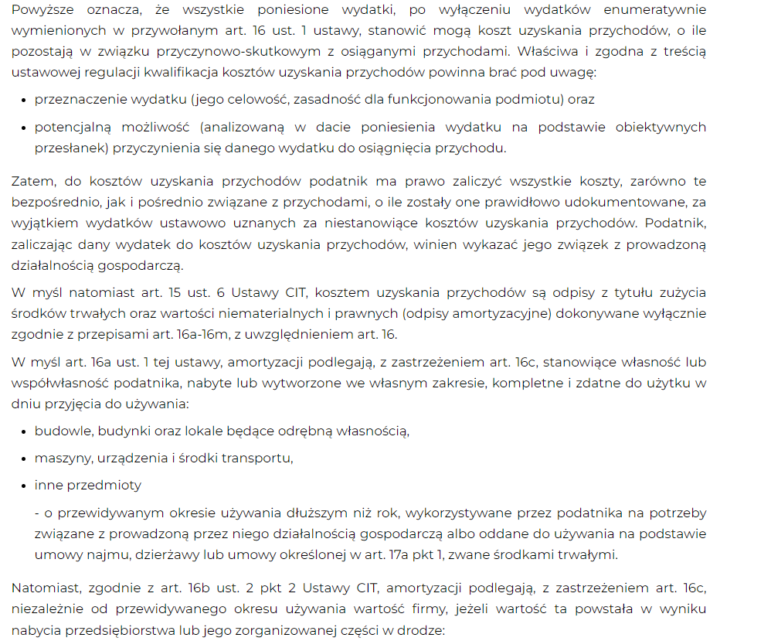

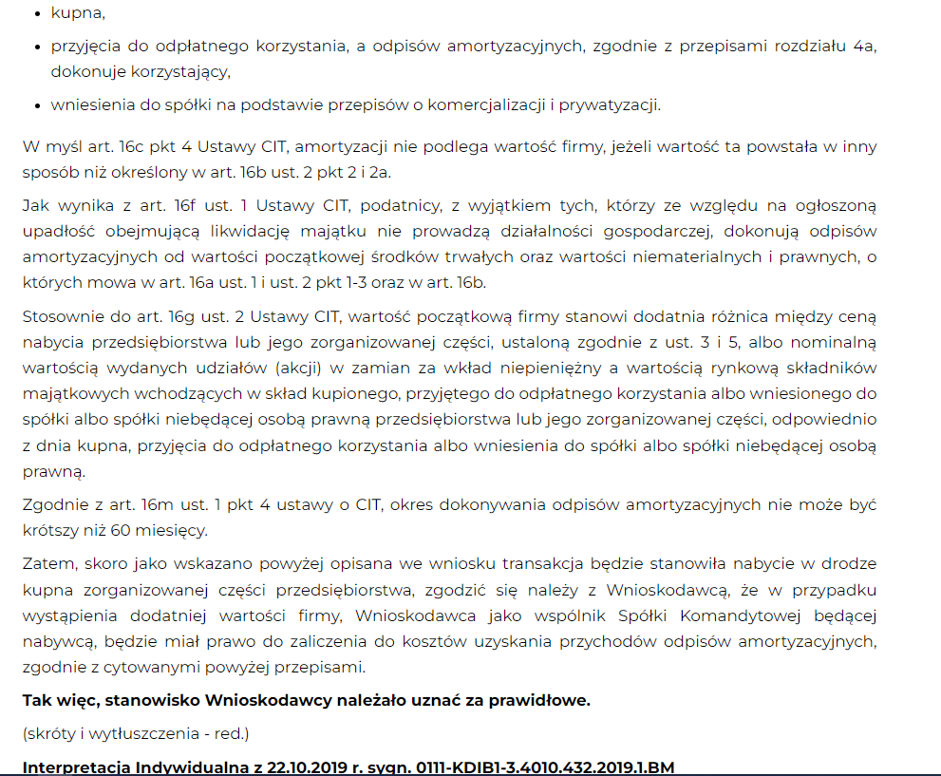

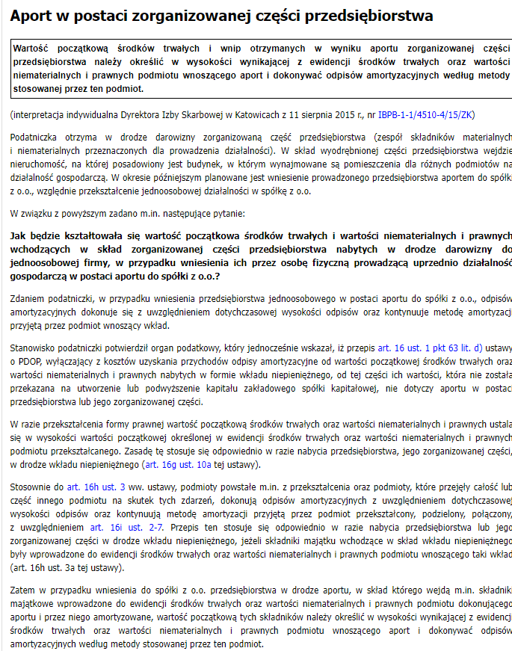

Arkusz3
